130 献血者数（人口千人当たり）
130 献血者数（人口千人当たり）

 | 時点 2024(R6)年（毎年）
 | 単位 人 |  |  |  |  |  |  |  | 偏差値 |  | 44.6
順位 |  | 都道府県名 |  | 数 値 |  |  | 順位 | 都道府県名 |  | 数 値

 |  | 0 | 全 国 |  | 44.8 | 0.0 | 24 | 0 | 兵 庫 |  | 44.0
1 |  | 0 | 北海道 |  | 53.9 | 0.0 | 25 | 0 | 宮 城 |  | 43.8
2 |  | 0 | 栃 木 |  | 53.8 | 0.0 | 25 | 0 | 富 山 |  | 43.8
3 |  | 0 | 和歌山 |  | 51.7 | 0.0 | 25 | 0 | 徳 島 |  | 43.8
4 |  | 0 | 群 馬 |  | 51.0 | 0.0 | 28 | 0 | 鹿児島 |  | 43.5
5 |  | 0 | 山 梨 |  | 49.8 | 0.0 | 29 | 0 | 香 川 |  | 43.4
5 |  | 0 | 広 島 |  | 49.8 | 0.0 | 30 | 0 | 愛 知 |  | 43.2
7 |  | 0 | 大 阪 |  | 49.7 | 0.0 | 31 | 0 | 青 森 |  | 43.0
8 |  | 0 | 鳥 取 |  | 48.2 | 0.0 | 32 | ◎ | 千 葉 |  | 42.6
9 |  | 0 | 熊 本 |  | 47.9 | 0.0 | 33 | 0 | 岩 手 |  | 42.5
10 |  | 0 | 新 潟 |  | 47.7 | 0.0 | 33 | 0 | 奈 良 |  | 42.5
10 |  | 0 | 福 岡 |  | 47.7 | 0.0 | 35 | 0 | 滋 賀 |  | 42.3
10 |  | 0 | 大 分 |  | 47.7 | 0.0 | 36 | 0 | 山 口 |  | 41.9
13 |  | 0 | 京 都 |  | 47.5 | 0.0 | 37 | 0 | 宮 崎 |  | 41.8
14 |  | 0 | 東 京 |  | 46.9 | 0.0 | 38 | 0 | 長 野 |  | 41.4
14 |  | 0 | 岡 山 |  | 46.9 | 0.0 | 39 | 0 | 沖 縄 |  | 41.2
16 |  | 0 | 佐 賀 |  | 46.8 | 0.0 | 40 | 0 | 福 井 |  | 40.9
17 |  | 0 | 長 崎 |  | 46.7 | 0.0 | 41 | 0 | 茨 城 |  | 40.6
18 |  | 0 | 福 島 |  | 46.2 | 0.0 | 41 | 0 | 神奈川 |  | 40.6
19 |  | 0 | 高 知 |  | 45.8 | 0.0 | 41 | 0 | 三 重 |  | 40.6
20 |  | 0 | 石 川 |  | 45.6 | 0.0 | 44 | 0 | 静 岡 |  | 39.3
21 |  | 0 | 秋 田 |  | 45.4 | 0.0 | 45 | 0 | 岐 阜 |  | 38.3
献血者数 （人口千人当たり）
北海道 | 53.9
青 森 | 43
岩 手 | 42.5
宮 城 | 43.8
秋 田 | 45.4
山 形 | 44.4
福 島 | 46.2
茨 城 | 40.6
栃 木 | 53.8
群 馬 | 51
埼 玉 | 37.1
千 葉 | 42.6
東 京 | 46.9
神奈川 | 40.6
新 潟 | 47.7
富 山 | 43.8
石 川 | 45.6
福 井 | 40.9
山 梨 | 49.8
長 野 | 41.4
岐 阜 | 38.3
静 岡 | 39.3
愛 知 | 43.2
三 重 | 40.6
滋 賀 | 42.3
京 都 | 47.5
大 阪 | 49.7
兵 庫 | 44
奈 良 | 42.5
和歌山 | 51.7
鳥 取 | 48.2
島 根 | 35.6
岡 山 | 46.9
広 島 | 49.8
山 口 | 41.9
徳 島 | 43.8
香 川 | 43.4
愛 媛 | 44.6
高 知 | 45.8
福 岡 | 47.7
佐 賀 | 46.8
長 崎 | 46.7
熊 本 | 47.9
大 分 | 47.7
宮 崎 | 41.8
鹿児島 | 43.5
沖 縄 | 41.2
22 |  | 0 | 愛 媛 |  | 44.6 | 0.0 | 46 | 0 | 埼 玉 |  | 37.1
23 |  | 0 | 山 形 |  | 44.4 | 0.0 | 47 | 0 | 島 根 |  | 35.6

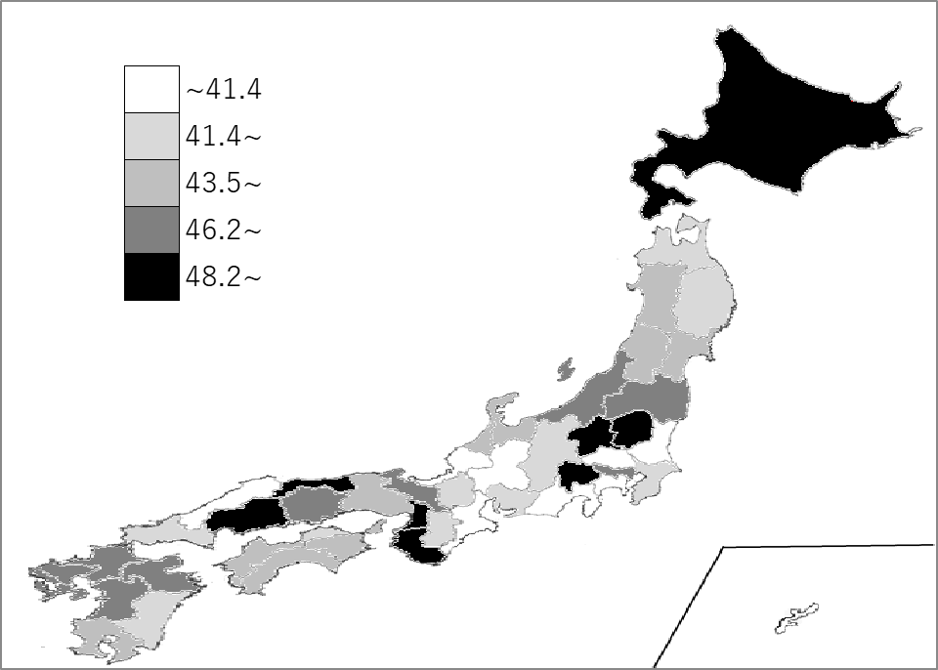
千葉県の推移
令和2年 | 35.6 | 42
令和3年 | 37.1 | 40
令和4年 | 36.6 | 40
令和5年 | 41.6 | 35
令和6年 | 42.6 | 32

《備 考》 ・資料出所 日本赤十字社「血液事業の現状」 ・算出方法 献血者数÷人口 ・参 考 千葉県の献血者数は、266,374人で7位。全国は、5,544,504人。

